Prueba carga - Página inicial
Escenario | Hilos | Promedio | Monitorización | Ejecución | Informe
Carga Login | 500 | x1 | 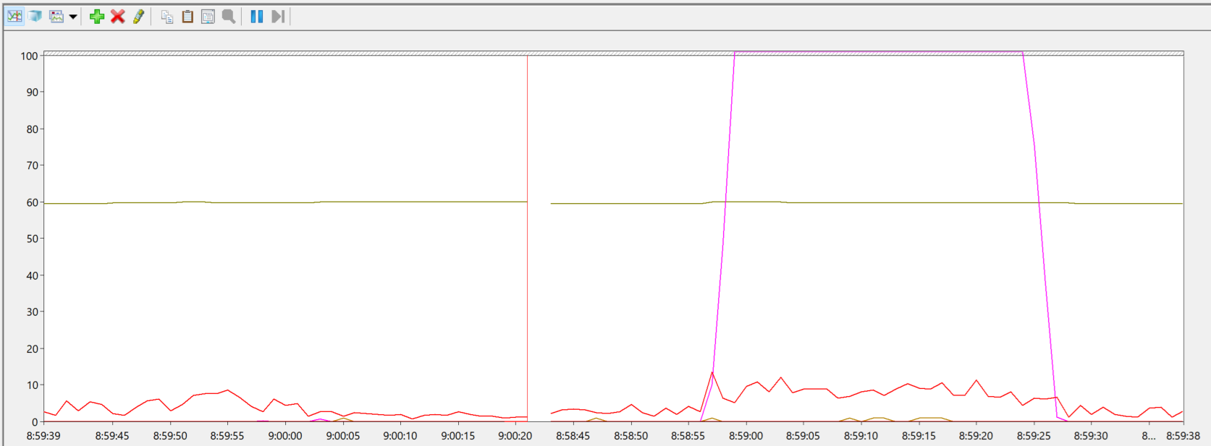 |  | Se cumplen los criterios de aceptacion
Carga Login | 1000 | x1 | 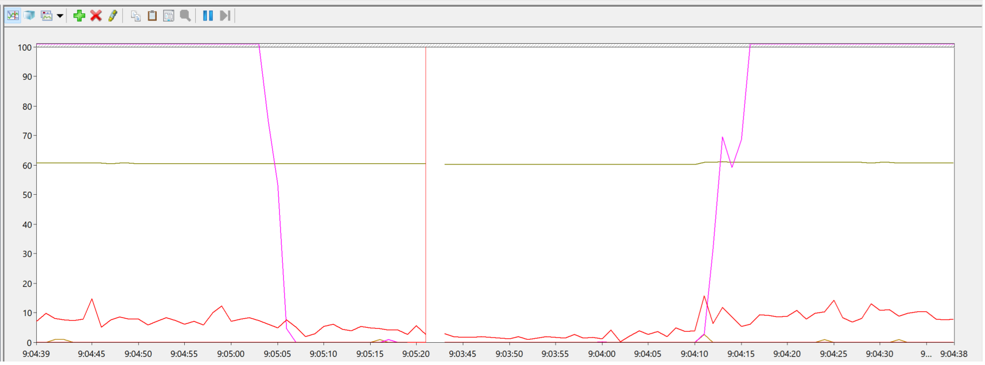 |  | Se cumplen los criterios de aceptacion
Carga Login | 1500 | x1 | 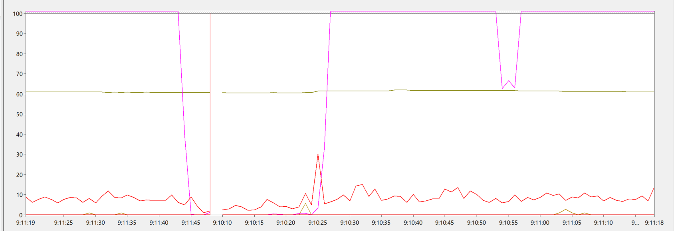 |  | Se cumplen los criterios de aceptacion
Carga Login | 2000 | x1 | 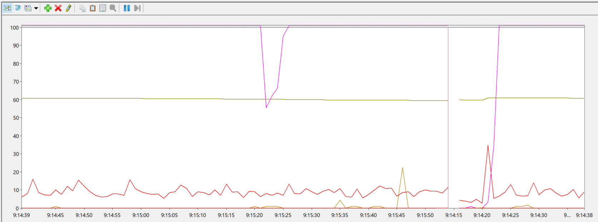 |  | Se cumplen los criterios de aceptacion
Carga Login | 2500 | x1 | 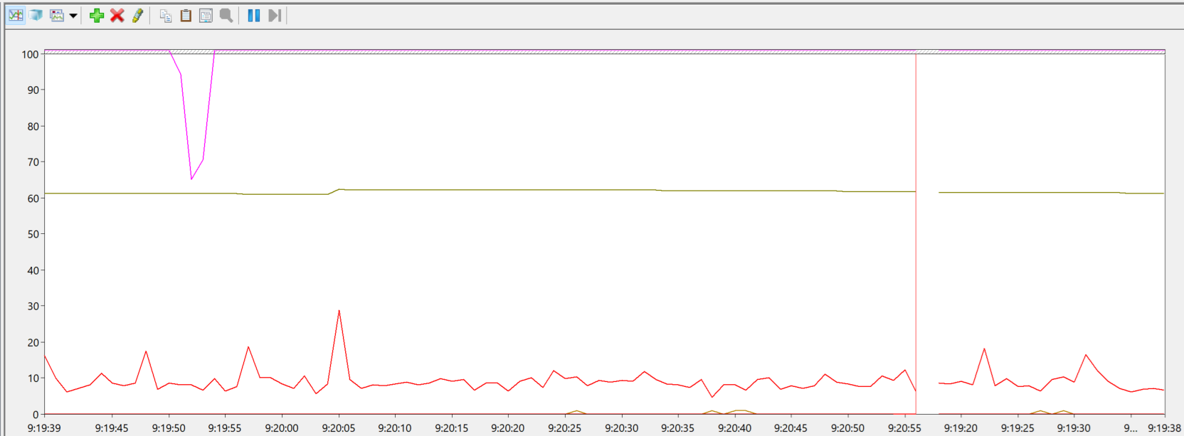 |  | Se cumplen los criterios de aceptacion
Carga Login | 3000 | x1 | 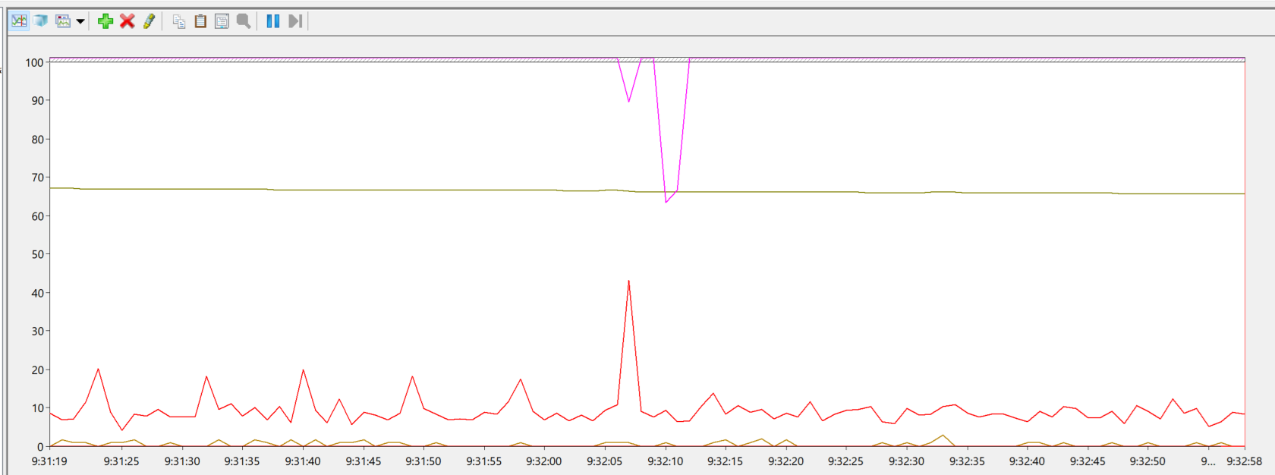 |  | Se cumplen los criterios de aceptacion
Carga Login | 3500 | x1 | 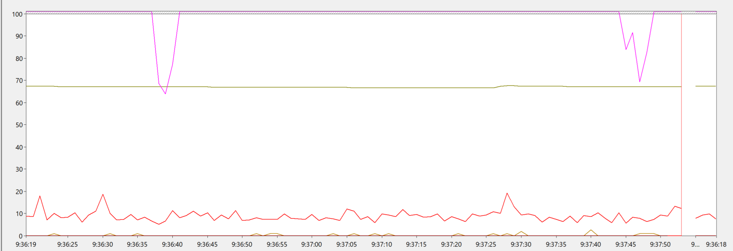 |  | Se cumplen los criterios de aceptacion
Carga Login | 4000 | x1 | 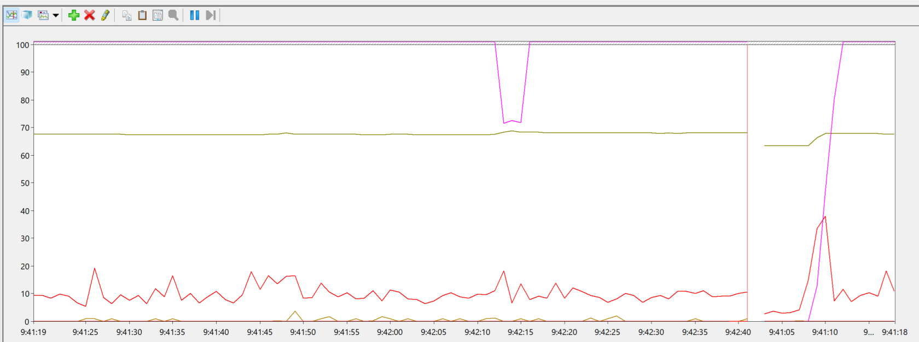 |  | Se cumplen los criterios de aceptacion
Carga Login | 4500 | x1 | 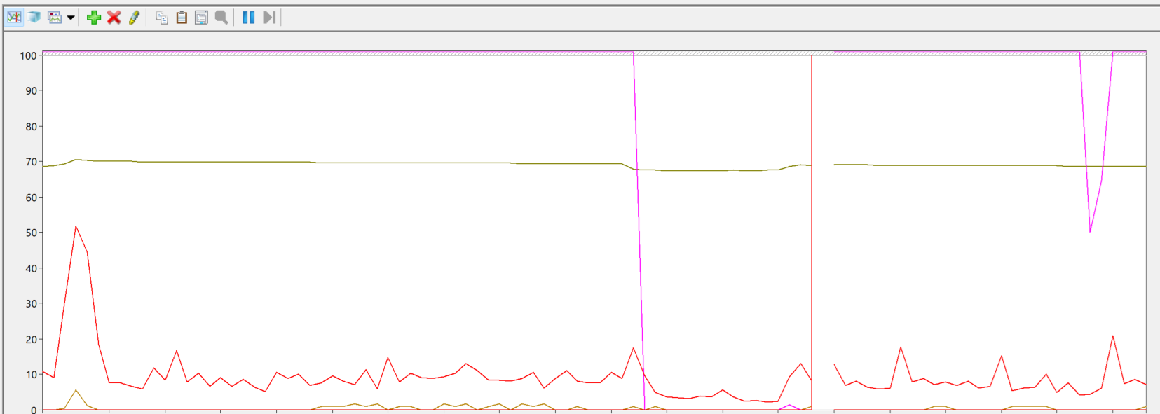 |  | Se cumplen los criterios de aceptacion
Carga Login | 5000 | x1 | 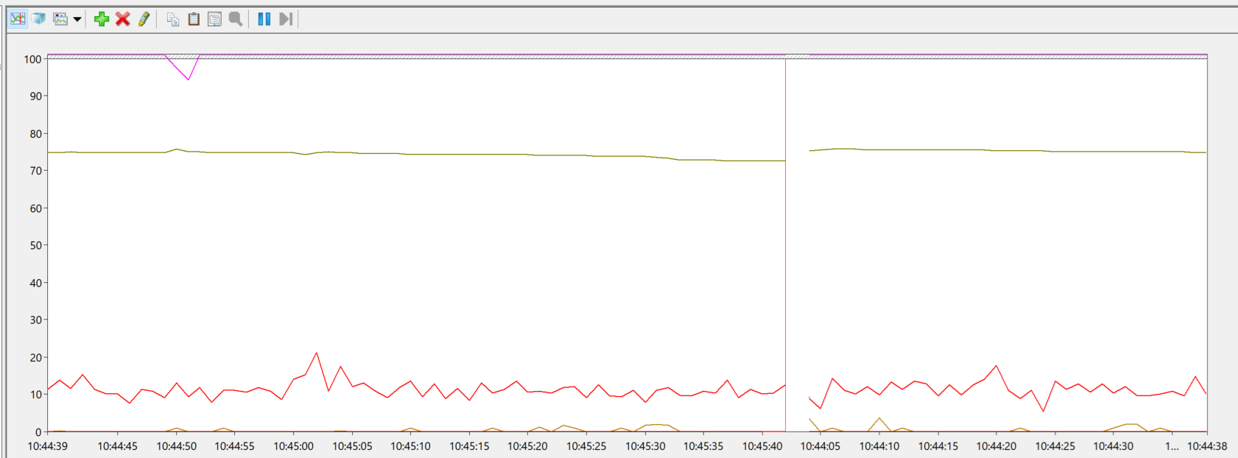 |  | Se cumplen los criterios de aceptacion

